상품제안서
22.5W 고속충전 QC/PD 보조배터리 allo2007PD | 상품코드: F29724

 |  |  |  |  |  |  | 02-412-0044 | www.easy1.co.kr
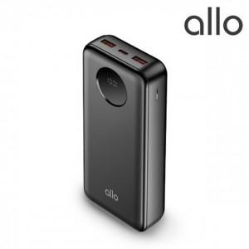

【상세/제작정보】

【인쇄/포장옵션】 | 레이저, 풀칼라 / 포장지포장

【공급단가】 | 수량 | 50~ | 100~ | 500~ | 1,000~ | 2,000~
*VAT별도 | 단가 | 24,670원 | 24,250원 | 23,830원 | 23,410원 | 22,990원

【상품 URL】 | http://www.easy1.co.kr/src/goods_detail.php?gdno=29724

